상품제안서
인디언 피크닉방수매트 | 상품코드: S36668

 |  |  |  |  |  |  | 02-713-8555 | www.synergygift.co.kr
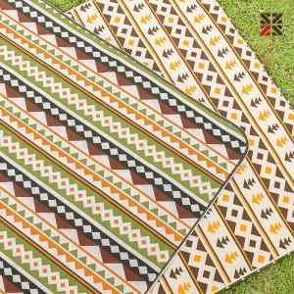

【상세/제작정보】 | ●주머니 실크1도인쇄 가능 (비용별도문의)

【인쇄/포장옵션】 | 실크 / OPP(비닐)

【공급단가】 | 수량 | 50~ | 100~ | 500~ | 1,000~ | 2,000~
*VAT별도 | 단가 | 7,150원 | 7,040원 | 6,870원 | 6,600원 | 6,320원

【상품 URL】 | https://www.synergygift.co.kr:443/src/goods_detail.php?gdno=36668

